begin

ronde nummer
waar je wilt staan
ijsjes die je inslaat
ijsje per stuk
reclame
met wind waaien de booren om en als het slecht weer is verkoop je minder
hier komt te staan of er een orkaan, vloedgolf, ect aan kom
hier kun je zien hoe duur je de ijsjes in kan kopen
 |  |  |  | het weer | waarschuwing | ijsprijs
25 euro opslag |  | inkoop prijs | 25.00
ronde nummer | 1
in gebied
aantal ijsjes |  | #REF!
prijs per ijsje
reclameborden |  | 5.00
je heb 20 dagen om zoveel mogelijk geld te verdienen
vergeet deze niet in te vullen

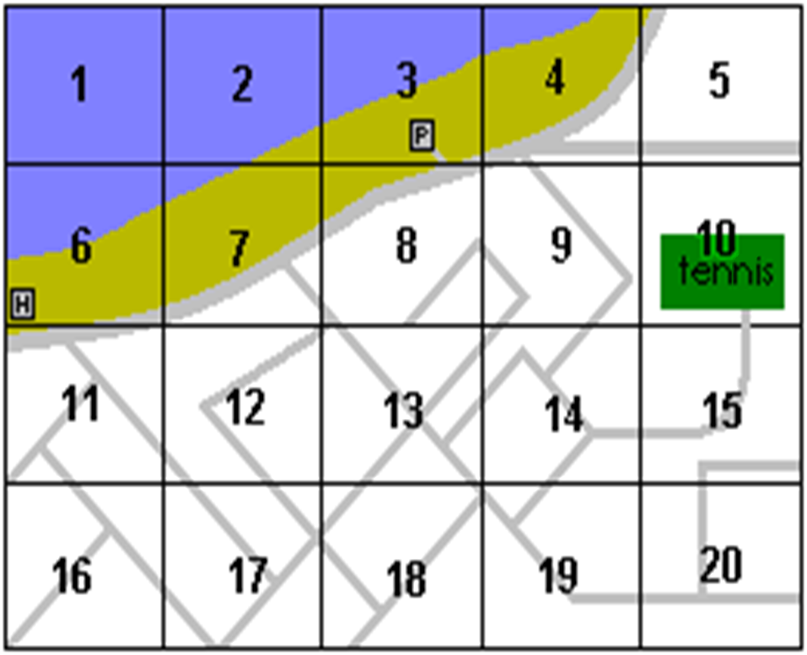
 |  |  |  | tip | tip

tips alleen in ronde 1
gebied kaart

1

 |  |  |  | het weer | waarschuwing | ijsprijs
25 euro opslag |  | inkoop prijs | 25.00 | vandaag is | er is geen | de ijsprijs is
ronde nummer | 1 |  |  | het tamelijk | waarschuwing | vandaag
in gebied | 0 |  |  | bewolkt | voor vandaag | erg laag
aantal ijsjes | 0 | 0.39 |  | met windkracht | of morgen | namelijk
prijs per ijsje | 0.00 |  |  | 19 | bekend | 0.39 | euro
reclameborden | 0 | 5.00 |  |  |  | per stuk
je heb 10 dagen om zoveel mogelijk geld te verdienen

 |  |  |  | tip | tip
 |  |  |  | let op het weer | let op de
 |  |  |  | en op de | waarschuwingen
 |  |  |  | windkracht

10

 |  |  |  | het weer | waarschuwing | ijsprijs
 |  | inkoop prijs | 25.00 | vandaag is | er is geen | de ijsprijs is
ronde nummer | 10 |  |  | het tamelijk | waarschuwing | vandaag
in gebied | 0 |  |  | bewolkt | voor vandaag | erg laag
aantal ijsjes | 0 | 0.39 |  | met windkracht | of morgen | namelijk
prijs per ijsje | 0.00 |  |  | 19 | bekend | 0.39 | euro
reclameborden | 0 | 5.00 |  |  |  | per stuk

uitkomst
U begon met €25.- nu (tien dagen later) heeft u maarliefst € | 25,- opgehaald klik op score invoeren als je je score wilt invullen
U begon met €25.- en u bent helaas failliet gegaan | € 25.00
U begon met €25.- nu (tien dagen later) heeft u maarliefst € | ,- opgehaald klik op score invoeren als je je score wilt invullen

u score is €25


invoeren

